Blad1
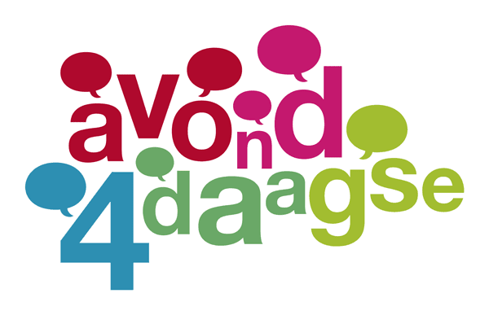

Wie | Voornaam | Achternaam | Leeftijd | Wandeljaar | Medaille | Mobele nummer ivm betaalverzoek | Totaalprijs Wel medaille € 6,50 Geen medaille € 3,50 | Betaald

 |  |  |  |  |  | Totaal | 0.35

